Presentación
El presente documento fue elaborado por: Daniella Suger Bedorin en el marco del proyecto "Incrementando la ambición de las Contribuciones Nacionalmente Determinadas y el financiamiento climático en Centro América” (NDC-5).
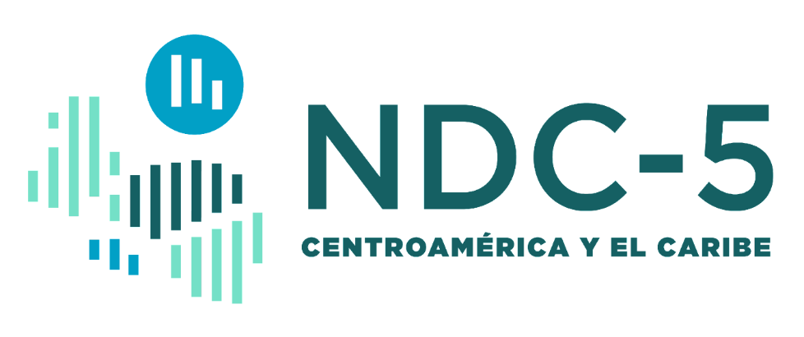

 |  |  |  | Biblioteca de recursos sobre mercados de carbono e instrumentos de precio al carbono.

 | Este documento contiene una sistematización de material y contenidos que pueden ser de utilidad cuando se desea conocer más sobre y estudiar los instrumentos de precio al carbono (IPCs) y los mercados de carbono, incluyendo el Artículo 6 del Acuerdo de París.

 | A continuación, se presentan algunos de los acrónimos que aparecen en la biblioteca:

 |  | ESPAÑOL | INGLÉS
 | IPCs | Instrumentos de Precio al Carbono: incluye SCE, impuestos al carbono y mercados de carbono. | Carbon Pricing Instruments
 | SCE | Sistemas de Comercio de Emisiones | Emissions Trading Schemes
 | VCM | Mercado Voluntario de Carbono | Voluntary Carbon Market
 | CPLC | Coalición de Líderes para la Fijación de Precio al Carbono | Carbon Pricing Leadership Coalition
 | PMR | Alianza para la Preparación al Mercado de Carbono | Partnership for Market Readiness
 | ICAP | Alianza Internacional para la Acción contra el Carbono | International Carbon Action Partnership
 | ERCST | Mesa Redonda Europea sobre Cambio Climático y la Transición Sostenible | European Roundtable on Climate Change and Sustainable Transition
 | IETA | Asociación Internacional de Comercio de Emisiones | International Emissions Trading Association
 | ICROA | Alianza Internacional para la Reducción y Compensación de Carbono | International Carbon Reduction and Offset Alliance

